Apprendisti minori 2010-2012
Tabella 32 - Apprendisti minori occupati per macro-area anni 2010, 2011 e 2012, Valori assoluti e % e var.% su anni precedenti
Ripartizione geografica | Numero Apprendisti | % su tot. Apprendisti | Numero Apprendisti | % su tot. Apprendisti | Numero Apprendisti | % su tot. Apprendisti | Var. % 2010/2011 | Var. % 2011/2012*
 | 2010 |  | 2011 |  | 2012*
Nord | 4,788 | 1.6% | 4,296 | 1.6% | 2,565 | 1.0% | -10.3% | -40.3%
Nord-Ovest | 1,638 | 1.0% | 1,353 | 0.9% | 703 | 0.5% | -17.4% | -48.1%
Nord-est | 3,150 | 2.2% | 2,944 | 2.3% | 1,862 | 1.4% | -6.5% | -36.7%
Mezzoggiorno | 905 | 0.6% | 790 | 0.6% | 356 | 0.3% | -12.8% | -54.9%
Centro | 1,875 | 1.8% | 1,446 | 1.6% | 921 | 1.0% | -22.9% | -36.3%
Sud | 1,271 | 1.8% | 1,012 | 1.6% | 636 | 1.0% | -20.4% | -37.1%
Isole | 604 | 1.8% | 434 | 1.4% | 285 | 1.0% | -28.2% | -34.3%
Italia | 7,568 | 1.4% | 6,532 | 1.3% | 3,842 | 0.8% | -13.7% | -41.2%
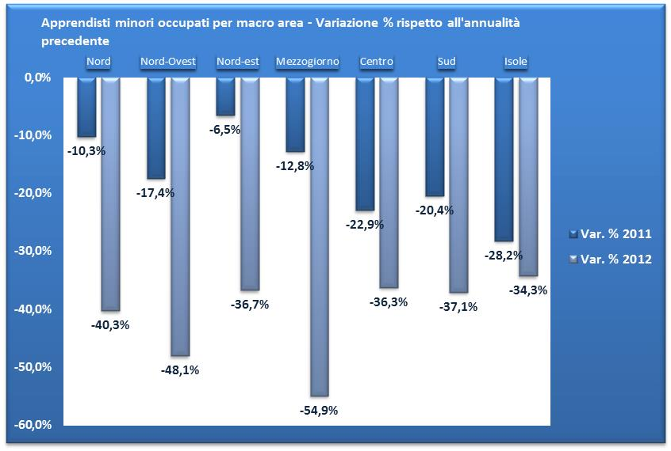
(*) Dato provvisorio
Fonte: Elaborazioni Isfol su dati INPS
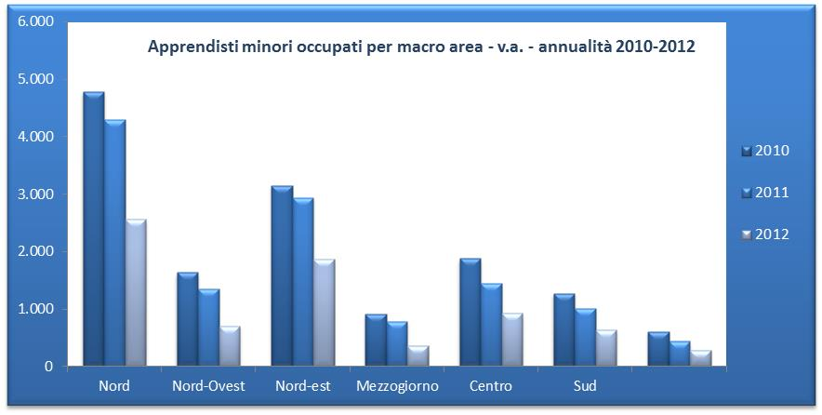

Apprendisti minori occupati per macro area - Variazione % 2010/2011 e 2011/2012

